P-lite
ISOTRA a.s.
Bílovecká 2411/1, 746 01 Opava |  |  |  |  |  |  |  | TEL.: +420 553 685 101 |  | FAX: +420 553 685 110 |  | www.isotra.cz
Bon de commande |  |  |  |  |  | P-LITE - plissé pour fenêtres en toit
Version |  |  |  |  | Commande |  |  |  | Client
 |  |  |  |  | numéro de commande |  |  |  | TVA

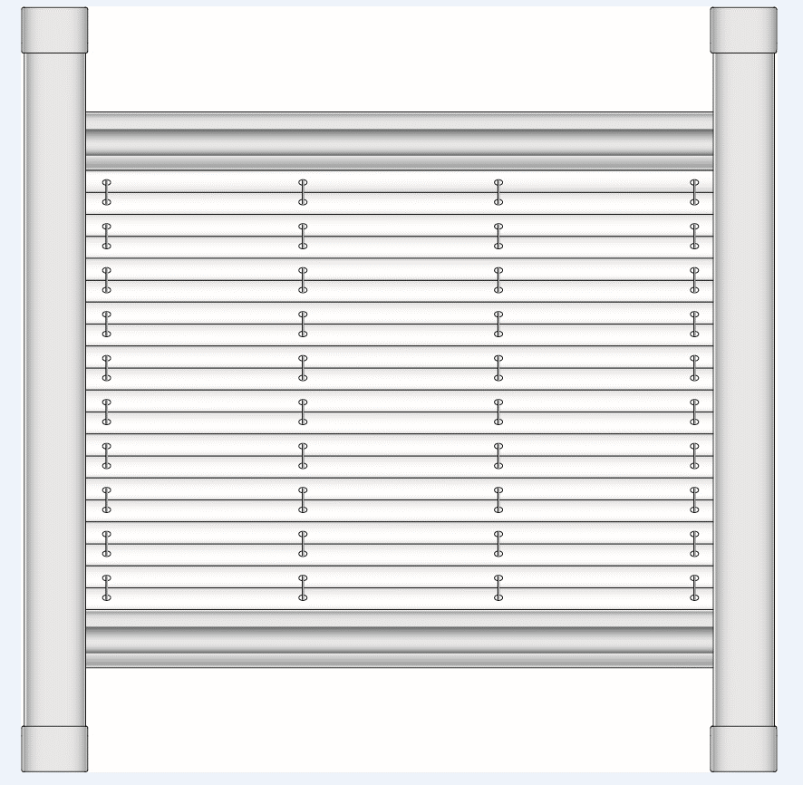
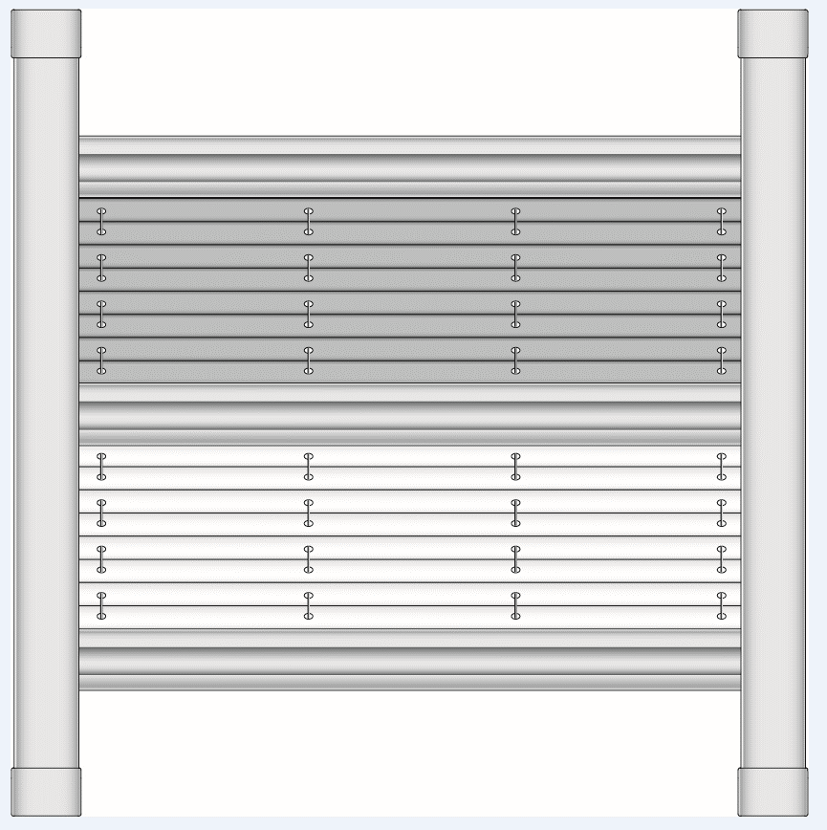
Type de Plissé |  |  |  |  | Commandé le |  |  |  | Adresse de facturation
DFC20_P4 |  | DFC30_P4
 |  |  |  |  | Téléhone

 |  |  |  |  | Délai de livraison |  |  |  | Adresse de livraison

Repere | Quantité | Abbréviation n 2 | Forme de plissé | Couleur de tissu plissé | Couleur additionnele de tissu plissé | Fournisseur de fenetre | Reference de fenetre | Angle de parclose | Largeur [mm] | Hauteur [mm] | Coueleur de profils | Note
 | 1 | 2 | 3 | 4 | 5 | 6 | 7 | 8 | 9 | 10 | 11

Note: |  | 3: choisissez la forme de lissé des possibilités données
 |  | 4: choisissez la couleur de tissu des possibilités données
 |  | 5: choisissez la couleur de tissu additionnel des possibilités données
 |  | 9+10: dimension entre les points intérieurs de cadre de la fenetre (pas přes de vitrage) DESSIN voir INSTRUCTIONS1
 |  | 11: choisissez la couleur de composants des possibilités données
 |  | Si plissé de deux tissus, le tissu de base se trouve dans la partie supérieure de store. Le tissu additionnel se trou dans une partie basse.

Tout selon les conditions générales d’achat et les réglements de réclamations de la société ISOTRA a. s., accessibles sur: |  |  |  |  |  |  | http://www.persienneisotra.fr/regles-de-reclamation |  |  | http://www.persienneisotra.fr/conditions-generales
Valable de: 08.11.2023

V-lite
ISOTRA a.s. |  |  |  |  |  |  |  | E-mail: objednavky@isotra.cz
Bílovecká 2411/1, 746 01 Opava |  |  |  | TEL.: +420 553 685 101 |  | FAX: +420 553 685 110 |  |  |  |  |  |  | www.isotra.cz
Bon de commande |  |  |  |  |  | V-LITE - store vénitien pour fenêtres en toit
Version |  |  |  |  | Commande |  |  |  | Client
Largeur de lame |  |  |  | 25 mm | Numéro de commande |  |  |  | TVA
Type de lame |  |  |  | 0.21
Type de store |  |  |  |  | Commandé le |  |  |  | Adresse de facturation
 | V - lite roulette | V - lite chevalier
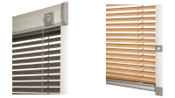
 |  |  |  |  | Téléphone

 |  |  |  |  | Délai de livraison |  |  |  | Adresse de livraison

Repere | Quantité | Type de store | Fournisseur de fenetre | Référence de fenetre | Largeur (mm) | Hauteur (mm) | Angle de parclose 90˚,96˚,100˚,102˚,105˚, 107˚ a R | Couleur de lame | Manoeuvre L/P | Perche de manoeuvre (type) | Longeur de perche (mm) | Couleur de comosants laqués | Note
 | 1 | 2 | 3 | 4 | 5 | 6 | 7 | 8 | 9 | 10 | 11 | 12

 |  |  |  |  |  |  |  |  |  |  |  |  |  | rempli de bon automatiqe

 |  |  |  |  |  |  |  |  |  |  |  |  |  | rempli manuel

Note: |  | 2: choisissez le type de store des possibilités données
 |  | 3: choisissez le forunisseur de la fenetre des possibilités données
 |  | 4: choisissez la référence de la fenetre des possibilités données ou des INSTRUCTIONS 2; si fournisseur Velux choisissez dans la gamme GGU; GGL;GPU;GPL;GHU; GHL; GTU; GTL
 |  | 5+6: dimension entre les points intérieurs de cadre de la fenetre (pas přes de vitrage) DESSIN voir INSTRUCTIONS1
 |  | 7: remplissez d´apres les instructions, R pour parclose dans la forme radius, vous pouvez ccalculer l´angle d´apres INSTRUCTIONS1
 |  | 8: notez la couleur de lame dans une forme xxx/21, les teintes de lames peuvent se différer dans les livraisons particulieres
 |  | 9: place de maneouvre de la vue frontale (de l´intérieur)
 |  | 10: si vous ne spécifiez pas, on comprend N (non), déscription des perches de maneouvre, voir INSTRUCTIONS1
 |  | 11: longeur de perche a remplir seulement pour le type LB 50 - longeur a définir
 |  | 12: choisisez la couleur de composants laqués des possibilités données
Tout selon les conditions générales d’achat et les réglements de réclamations de la société ISOTRA a. s., accessibles sur: |  |  |  |  |  |  | http://www.persienneisotra.fr/regles-de-reclamation |  |  | http://www.persienneisotra.fr/conditions-generales
Valable de: 24.08.2022.

R-lite
ISOTRA a.s. |  |  |  |  |  |  |  | E-mail: objednavky@isotra.cz
Bílovecká 2411/1, 746 01 Opava |  |  |  | TEL.: +420 553 685 101 |  | FAX: +420 553 685 110 |  |  |  |  |  | www.isotra.cz
Bon de commande |  |  |  |  |  | R-LITE - enrouleur pour fenêtres en toit
Version |  |  |  |  | Commande |  |  |  | Client
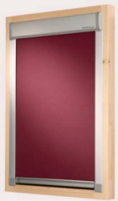
 |  |  |  |  | Numéro de commande |  |  |  | TVA

 |  |  |  |  | Commandé le |  |  |  | Adresse de facturation

 |  |  |  |  | Téléphone

 |  |  |  |  | Délai de livraison |  |  |  | Adresse de livraison
 | R - lite

Repere | Quantité | Type de store | Fournisseur de fenetre | Référence de fenetre | Largeur (mm) | Hauteur (mm) | Angle de parclose 90˚,96˚,100˚,102˚,105˚, 107˚ a R | Couleur de tissu | Perche de maneouvre(type) | Lonegur de perche (mm) | Couleur de composants laqués | Note
 | 1 |  | 2 | 3 | 4 | 5 | 6 | 7 | 8 | 9 | 10

 |  |  |  |  |  |  |  |  |  |  |  |  | rempli de bon automatiqe

 |  |  |  |  |  |  |  |  |  |  |  |  | rempli manuel

Poznámka: |  | 2: choisissez le forunisseur de fenetre des possibilités données
 |  | 3: choisisssez la référence des possibilités données ou de la feuille INSTRUCTIONS 2
 |  | 4+5: dimension entre les points intérieurs de cadre de la fenetre (pas přes de vitrage) DESSIN voir INSTRUCTIONS1
 |  | 6: remplissez d´apres les instructions, R pour parclose dans la forme radius, vous pouvez ccalculer l´angle d´apres INSTRUCTIONS1
 |  | 7: choisissez le type et couleur de tissu des possibilités données ou de la feuille INSTRUCTIONS 3
 |  | 8: si vous ne spécifiez pas, on comprend N (non), déscription des perches de maneouvre, voir INSTRUCTIONS1
 |  | 9: longeur de perche a remplir seulement pour le type LB 50 - longeur a définir
 |  | 10: choisisez la couleur de composants laqués des possibilités données

Tout selon les conditions générales d’achat et les réglements de réclamations de la société ISOTRA a. s., accessibles sur: |  |  |  |  |  |  | http://www.persienneisotra.fr/regles-de-reclamation |  |  | http://www.persienneisotra.fr/conditions-generales
Valable de: 23.08.2022.

INSTRUCTIONS 1
Fournisseur de fenetre
VELUX
FAKRO
ROTO
PRIMA FENESTRA
ZÍMA
LANGER
DOBROPLAST
ROOFLITE
SKYFENS

Choisissez des possibilités données. Si votre fournisseur ne se trouve pas dans la liste ou vous ne le connaissez pas
notez 0 et suivre le mode de montage et mésurage, ou il faut remplir
LARGEUR, HAUTERU et angle de parclose <B>par mésurage + et en remplissant le bon</B>

Largeur (v mm) + Hauteur (v mm)
dimension entre les points intérieurs de cadre de la fenetre (pas přes de vitrage) |  |  | Calcul de l´angle | largeur (mm) =
nécessaire a remplir chaque fois si vvous ne connaissez pas le forunisseur de fenetre |  |  | #DIV/0! | S2 (mm) =
 |  |  |  | H (mm) =
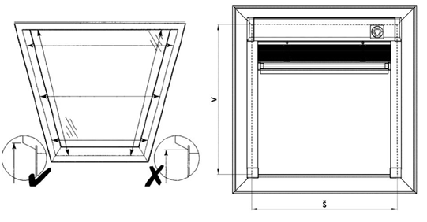
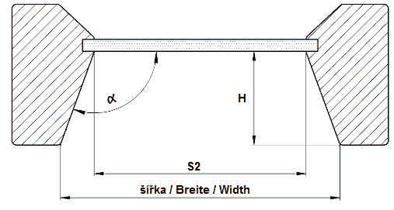
 |  |  |  |  | Notez les valeurs dans les fenetres en couleur jaune et le fichier EXCEl calcule l´angle automatiquement

Perchede manoeuvre pour R-lite, V-lite
Si vous ne spécifier pas on comprend NON

Abbréviation 2 | Perche de manoeuvre
LB 50/50 | perche fixe - longeur 50cm
LB 50/100 | perche fixe - longeur 100cm
LB 50/150 | perche fixe - longeur 150cm
LB 50/200 | perche fixe - longeur 200cm
LB 100 |  téléscopique - crochet + terminaison
LB 150 | téléscopique - joint, crochet + terminaison
LB 200 | téléscopique - crochet + terminaison
LB 250 | téléscopique - joint, crochet
N | NON

Couleur de profils pour P-lite
Abbréviation 2 d´un produit | Nom | note
01 | BLANC standard | STANDARD
03 | GRIS MAT standard | STANDARD
ISD110 | Isotra systéme DECORAL lisse ISD110 | Decoral max. largeur de 4m.
ISD120 | Isotra systéme DECORAL lisse ISD120 | Decoral max. largeur de 4m.
ISD130 | Isotra systéme DECORAL lisse ISD130 | Decoral max. largeur de 4m.
ISD140 | Isotra systéme DECORAL lisse ISD140 | Decoral max. largeur de 4m.
ISD150 | Isotra systéme DECORAL lisse ISD150 | Decoral max. largeur de 4m.
ISD160 | Isotra systéme DECORAL lisse ISD160 | Decoral max. largeur de 4m.
ISD310 | Isotra systéme DECORAL brillant ISD310 | Decoral max. largeur de 4m.
ISD210 | Isotra systéme DECORAL structuré ISD210 | Decoral max. largeur de 4m.
ISD220 | Isotra systéme DECORAL structuré ISD220 | Decoral max. largeur de 4m.
ISD230 | Isotra systéme DECORAL structuré ISD230 | Decoral max. largeur de 4m.
ISD152 | Isotra systém DECORAL Iisse ISD152 | Decoral max. largeur de 4m.
ISD154 | Isotra systém DECORAL Iisse ISD154 | Decoral max. largeur de 4m.
ISD200 | Isotra systém DECORAL structuré ISD200 | Decoral max. largeur de 4m.
ISD212 | Isotra systém DECORAL structuré ISD212 | Decoral max. largeur de 4m.
ISD214 | Isotra systém DECORAL structuré ISD214 | Decoral max. largeur de 4m.
ISD222 | Isotra systém DECORAL structuré ISD222 | Decoral max. largeur de 4m.
ISD500 | Isotra systém DECORAL lisse ISD500 | Decoral max. largeur de 4m.
ISD510 | Isotra systém DECORAL lisse ISD510 | Decoral max. largeur de 4m.
ISD600 | Isotra systém DECORAL structuré ISD600 | Decoral max. largeur de 4m.
ISD610 | Isotra systém DECORAL structuré ISD610 | Decoral max. largeur de 4m.
ISD620 | Isotra systém DECORAL structuré ISD620 | Decoral max. largeur de 4m.
ISD630 | Isotra systém DECORAL structuré ISD630 | Decoral max. largeur de 4m.
ISD640 | Isotra systém DECORAL structuré ISD640 | Decoral max. largeur de 4m.
ISD700 | Isotra systém DECORAL ISD700 | Decoral max. largeur de 4m.
X | AUTRE (couleur de RAL dans les notes)
Xisd | AUTRE ISD (apres la consultation - délai) | Decoral max. largeur de 4m.
0 | NON
9016RAL | RAL blanc( transport ) 9016
9001 | RAL blanc ( creme ) 9001
9003 | RAL blanc ( signal ) 9003 ---
9002 | RAL blanc 9002
9010 | RAL blanc 9010
9017 | RAL noir ( transport) 9017
9004 | RAL noir ( signal ) 9004
9005 | RAL noir (noir foncé ) 9005
3000 | RAL rouge ( feu ) 3000
3005 | RAL rouge ( vineux ) 3005
3012 | RAL rouge - beige 3012
3002 | RAL rouge carmin 3002
3003 | RAL rouge rubin 3003
8012 | RAL brun ( rouge-brun ) 8012
8003 | RAL brun ( bille d´argile ) 8003
8016 | RAL brun( mahagon ) 8016
8004 | RAL brun ( de cuivre) 8004
8001 | RAL brun ( ocré ) 8001
8023 | RAL brun ( orange ) 8023
8011 | RAL brun ( onoix ) 8011
8014 | RAL brun ( de seiche ) 8014
8002 | RAL hbrun ( signal ) 8002
8007 | RAL brun ( chevreuil ) 8007
8019 | RAL brun ( gris - brun ) 8019
8028 | RAL brun ( terra ) 8028
5009 | RAL bleu ( azur ) 5009
5013 | RAL bleu ( de cobalt ) 5013
5011 | RAL bleu ( bleu acier ) 5011
5005 | RAL bleu ( signal ) 5005
5014 | RAL bleu 5014
5018 | RAL bleu ( de turquoise ) 5018
5002 | RAL bleu ( ultramarin ) 5002
7048 | RAL nacre ( souris gris ) 7048
9006 | RAL argent 9006 ---
7038 | RAL gris ( agate ) 7038
7016 | RAL gris ( anthracite )7016
7023 | RAL gris ( béton ) 7023
7039 | RAL gris ( crystalique ) 7039
7040 | RAL gris ( fenetre ) 7040
7036 | RAL gris ( de platine ) 7036
DB702 | RAL gris ( special pour lame DB702 )
7001 | RAL gri ( argenté ) 7001
7035 | RAL gris ( gris clair ) 7035
9007 | RAL gris( gris aluminium ) 9007
7046 | RAL gris ( télégraphique 2 ) 7046
7047 | RAL gris ( télégraphique 4 ) 7047
DB703 | RAL gris ( perlé foncé ) DB 703
7015 | RAL gris schisteux 7015
7012 | RAL gris basalte 7012
7030 | RAL gris de pierre 7030
7022 | RAL gris umbra 7022
VSR780 | RAL VSR780
6009 | RAL vert ( sapin ) 6009
6005 | RAL vert ( mousse ) 6005
6026 | RAL vert ( opale ) 6026
6011 | RAL vert ( de réséda ) 6011
6018 | RAL vert ( jaune - vert ) 6018
1001 | RAL jaune ( beige ) 1001
1011 | RAL jaune ( brun-beige ) 1011
1003 | RAL jaune ( signal ) 1003
1015 | RAL jaune ( ivoire ) 1015
1013 | RAL jaune ( des huitres ) 1013

INSTRUCTIONS Sky
STORE EN TOIT Screen sky - mésurage
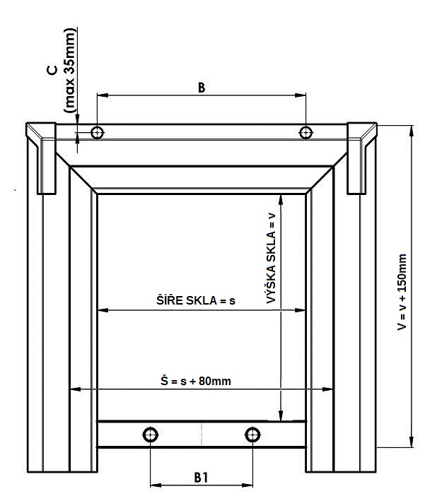
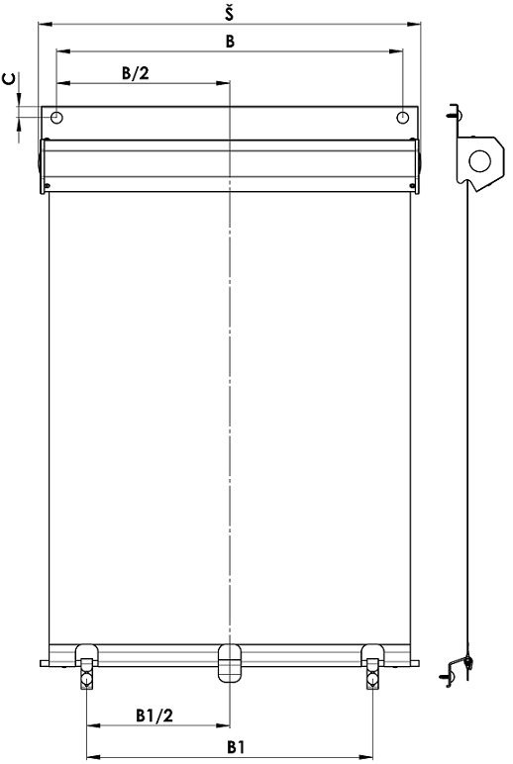

1. Mésurage de fenetre
Nous recommandons de faire le mésurage de coté extérieure de la fenetre en toit et sur les toles directement.

Largeur et placement des crochets:

Largeur (Š):
Nous mésurons la clarité de ventail de fenetre (dimension de vitrage s)et nous recommandons ajouter 80mm au minimum pour recouvrement. Le valeur total mésuré (Š) doit doit respecter la forme et taille des toles de fenetre de toit mésurée.
Ce valeur mésuré est nécessaire de remplir dans le bon de commande.
La largeur de store est mésuré de la largeur 400 mm jusq´a la largeur 1200 mm.
Note. Largeur de tissu (surface ombré) est 22 mm plus petite, que la largeur totale de store.

S´il y a les tourillons de fixation dans les toles, nous mésurons la distance entre eux (B) et la distance de bord supérieur (C). S´il n´y pas les tourillons de fixations, vous ne remplissez rien.
Dimensions hors standard - nécessaire a consulter avec votre fournisseur.

hauteur:
Nous mésurons la clarité de ventail de la fenetre (dimension de vitrage v) et nous recommandons d´ajouter 150mm au minimum pour recouvrement. Le valeur total (V) doit respecter la forme et taille des toles de fenetre de toit mésurée.
Hauteut totale fait 1600 mm.
Dimensions hors standard - nécessaire a consulter avec votre fournisseur.

Placement des crochets de bas:
S´il y a les crochets dans la partie basse de la fenetre en toit
nous mésurons la distance entre ces tourillons (B1).
S´il n´y pas les tourillons de fixations, vous ne remplissez rien.

Note: S´il y a les tourillons dans la partie basse, il faut noter ces valeurs toujours!

Il est nécessaire de spécifier dans le bon de ocmmande:
1. tous les dimensions recommandées
2. version de couleur et type de tissu
3. Nom + type de fenetre + référence de fenetre (dans la note de bn de commande)

Perche de maneouvre
Abbréviation | nom | note
N | sans
LR67/1000 | 1000mnm - longeur de perche
LR67/1500 | 1500mm - longeur de perche
LR67/2000 | 2000mm - longeur de perche

Couelur de profils
Abbréviation | nom | note
9006RAL | RAL argent 9006
8014RAL | RAL brun (sépie) 8014
7016 | RAL gris (anthracite) 7016
9007 | RAL gris (gris lauminium) 9007

Valable de: 1.7. 2018

